对账
订单号 | 入住日期 | 离店日期 | 应收 |  |  |  | ,
999223372371488 | 2023-08-05 | 2023-08-08 | 180 | 180.00 | 3175470 | 0 | ,3175470 | 直采
999224335152681 | 2023-08-05 | 2023-08-08 | 534 | 534.00 | 3403507 | 0 | ,3403507 | 直采
999225862607135 | 2023-08-07 | 2023-08-08 | 60.53 | 60.53 | 3742288 | 0 | ,3742288 | 直连

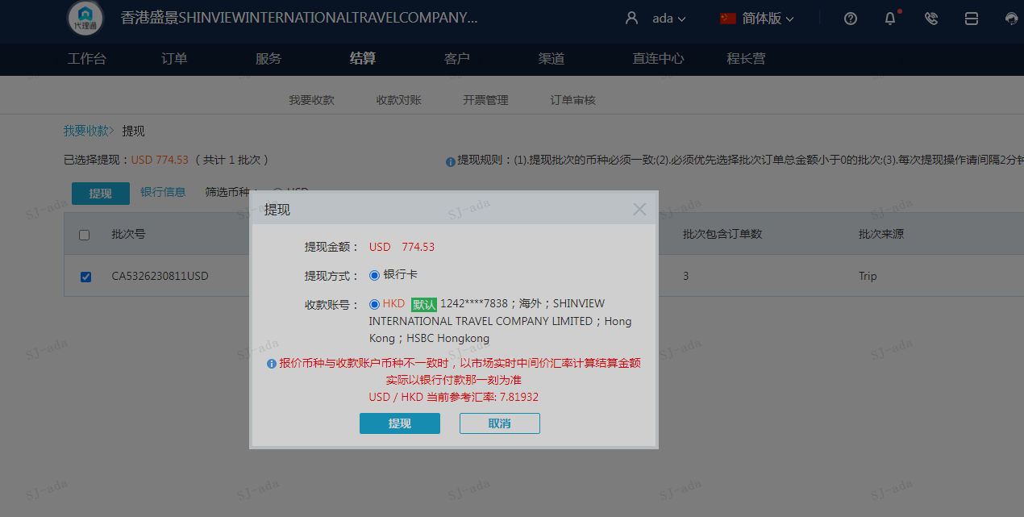
 |  |  | 774.53
 |  |  | USD 774.53

A230811092106911 | 714 | 5583
A230811092157911 | 60.53 | 473.3
USD / HKD 当前参考汇率: 7.81932 | 774.53 | 6056.3
总计：774.53 USD/ 6056.3 HKD

